상품제안서
리유저블 투명컵 에코젠 500ml [모던/엣지] | 상품코드: F23095

 |  |  |  |  |  |  | 02-412-0044 | www.easy1.co.kr
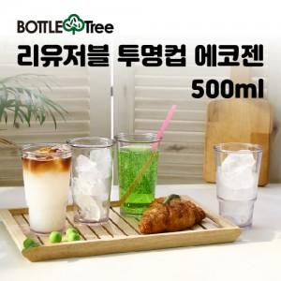

【상세/제작정보】 | ★용기모양 필수 선택 ★제품 하단인쇄는 수량 관계없이 비용 추가되오니 희망시 별도 문의 바랍니다.★

【인쇄/포장옵션】 | 실크 / 포장지포장

【공급단가】 | 수량 | 100~ | 300~ | 500~ | 1,000~ | 3,000~
*VAT별도 | 모던 | 2,520원 | 2,470원 | 2,410원 | 2,370원 | 2,310원
 | 엣지 | 2,520원 | 2,470원 | 2,410원 | 2,370원 | 2,310원

【상품 URL】 | https://easy1.co.kr:443/src/goods_detail.php?gdno=23095

